Solicitud gráfica
 | Área: | Ciencias Naturales |  |  | Fecha:
 | Grado: | 11
 | Título del tema: | Las reacciones químicas de los compuestos orgánicos |  |  | ¿Cuaderno de estudio o recurso? | Recurso
 | Editor: | Lyz Bernal |  |  | Motor del recurso | M5A

 | Código guión o recurso: | CN_11_14_REC350 | ← Para determinar este código, visite la hoja de Ayuda
 |  |  |  |  | ESPECIFICACIÓN DE ARCHIVOS A ENTREGAR
Núm. | Archivo Shutterstock o ruta en web | Imagen para: | Tipo | Ubicación de la imagen en el recurso M5A | Nombre imagen SMALL | Tamaño imagen SMALL | Nombre imagen ZOOM | Tamaño imagen ZOOM | Descripción | Observaciones
IMG01 | Ver descripción y observaciones | Recurso M5A | Ilustración | Contenido | CN_11_14_REC350_IMG01n.png | 286 x 286 px | CN_11_14_REC350_IMG01a.png | 500 x 500 px |  | Realizar igual a imagen guía, el signo de interrogación en bold
IMG02 | Ver descripción y observaciones | Recurso M5A | Ilustración | Contenido | CN_11_14_REC350_IMG02n.png | 286 x 286 px | CN_11_14_REC350_IMG02a.png | 500 x 500 px |  | Realizar igual a imagen guía, el signo de interrogación en bold
IMG03 | Ver descripción y observaciones | Recurso M5A | Ilustración | Contenido | CN_11_14_REC350_IMG03n.png | 286 x 286 px | CN_11_14_REC350_IMG03a.png | 500 x 500 px |  | Realizar igual a imagen guía, el signo de interrogación en bold
IMG04 | Ver descripción y observaciones | Recurso M5A | Ilustración | Contenido | CN_11_14_REC350_IMG04n.png | 286 x 286 px | CN_11_14_REC350_IMG04a.png | 500 x 500 px |  | Realizar igual a imagen guía, el signo de interrogación en bold
IMG05 | 73714576 | Recurso M5A | Fotografía | Contenido | CN_11_14_REC350_IMG05n.png | 286 x 286 px | CN_11_14_REC350_IMG05a.png | 500 x 500 px | 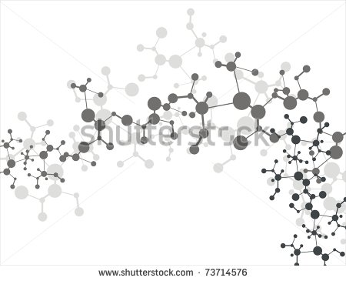
IMG06 | 38897158 | Recurso M5A | Fotografía | Contenido | CN_11_14_REC350_IMG06n.png | 286 x 286 px | CN_11_14_REC350_IMG06a.png | 500 x 500 px | 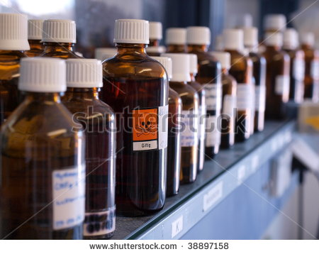
IMG07 | 159230876 | Recurso M5A | Fotografía | Contenido | CN_11_14_REC350_IMG07n.png | 286 x 286 px | CN_11_14_REC350_IMG07a.png | 500 x 500 px | 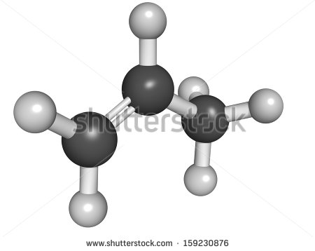
IMG08 | 164140319 | Recurso M5A | Fotografía | Contenido | CN_11_14_REC350_IMG08n.png | 286 x 286 px | CN_11_14_REC350_IMG08a.png | 500 x 500 px | 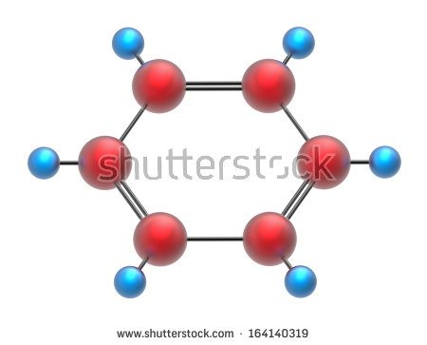
R-OH
IMG09 | Ver descripción y observaciones | Recurso M5A | Ilustración | Contenido | CN_11_14_REC350_IMG09n.png | 286 x 286 px | CN_11_14_REC350_IMG09a.png | 500 x 500 px |  | Realizar como imagen guía
IMG10 | 102029467 | Recurso M5A | Fotografía | Contenido | CN_11_14_REC350_IMG10n.png | 286 x 286 px | CN_11_14_REC350_IMG10a.png | 500 x 500 px | 

